Z曲げ 実績記入
Z曲げ（段違い）の実績記入シート
株式会社高橋鉄骨 ／ 曲げ可否判断シート 用 — 実際に曲げた結果を書き込んでください

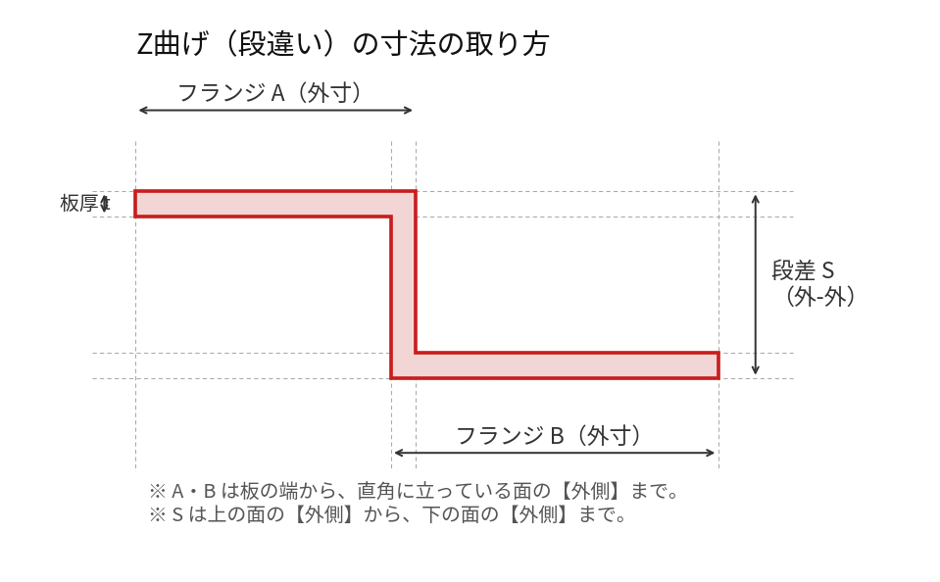

記入のしかた
・黄色のセルだけ書いてください。分かるところだけで構いません。空欄は「まだ分からない」として扱います。
・寸法は上の絵のとおり。フランジA・Bは外寸、段差Sは外-外です。
・「段差S 最小」＝これより小さいと1回目の曲げでできる内Rが邪魔して抜けない、という寸法。
・「フランジ 最小」＝これより短いとV溝に落ちる寸法。「フランジ 最大」＝これより長いと機械やホルダに当たる寸法。
・上限が無い（いくら長くても大丈夫）なら、最大の欄に「なし」と書いてください。
・材質は鉄を想定しています。違う材質の実績は備考に書いてください。

下型 | 板厚 t | フランジA 最小 | フランジA 最大 | 段差S 最小 | フランジB 最小 | フランジB 最大 | 備考（いつ・どの品物か等）
（例）V25 | 3.2 | 18 | なし | 20 | 18 | 120 | 例です。消して構いません
V12 | 1.2
 | 1.6
 | 2.3 |  |  | 12.3 |  |  | 2026-09-07 記録：外-外12.3でギリギリ曲がった実績（曲3・曲4.dxf）
 | 3.2
 | 4.5
 | 6
 | 9
 | 12
V25 | 1.2
 | 1.6
 | 2.3
 | 3.2
 | 4.5
 | 6 |  |  | 30 |  |  | 2026-09-07 記録：1回目の曲げでできる内Rがあるので、外-外30より小さいと抜けない
 | 9
 | 12
V32 | 1.2
 | 1.6
 | 2.3
 | 3.2
 | 4.5
 | 6
 | 9
 | 12
V40 | 1.2
 | 1.6
 | 2.3
 | 3.2
 | 4.5
 | 6
 | 9
 | 12

※ 記入後、このファイルをそのまま返してください。判断シートに入れます。
※ 入っている青字2件は、これまでに聞いた実績です。違っていたら直してください。

